生協用 サンプル
商 品 企 画 書
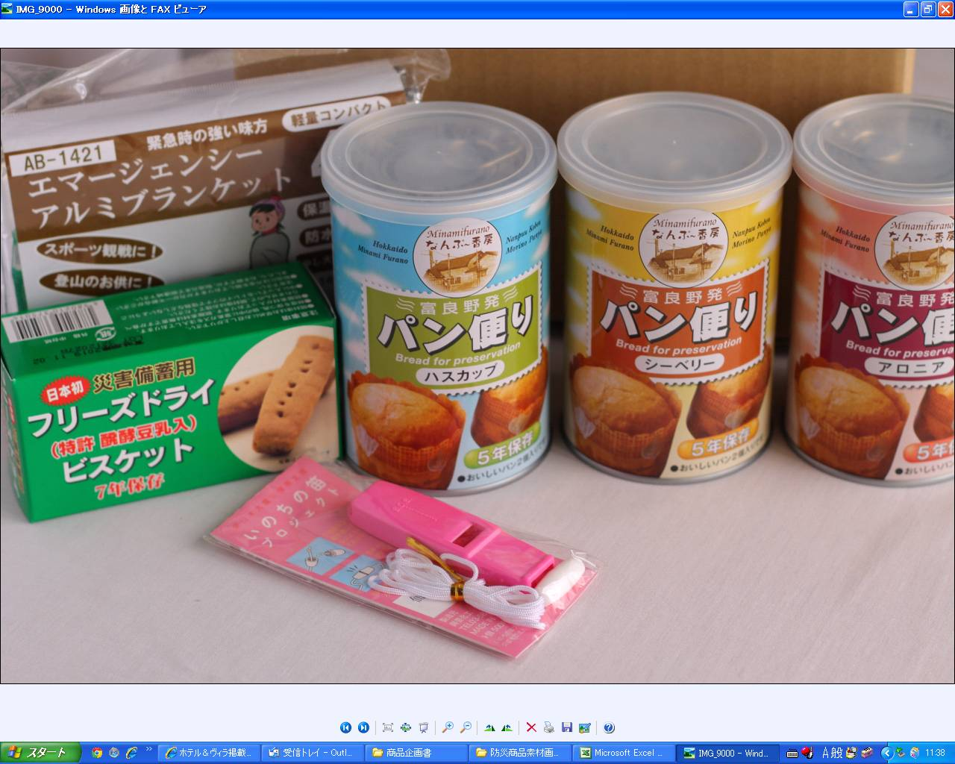 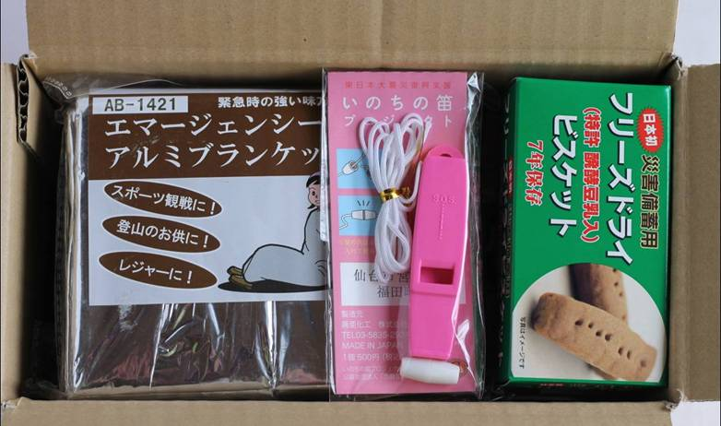

メーカー | エフ・エム通商 |  |  |  |  |  | 供給価格 （税込） | 3,980 | 円

商品名 | 防災企画セット
 |  |  |  |  |  |  | 納入価格 （税抜） |  | 円

規格 | 1個 |  |  |  |  |  | ＧＰＲ | 100.0% | ％

商品説明 | 内容 | 簡易防災商品のセット。こんなのあったら嬉しいの声にお応えしました。お水以外の最低限のものをまとめてますので、子供部屋、寝室、玄関等に常備するのにオススメです。 ※本商品はいのちの笛プロジェクトを応援してます。 【内訳】 災害備蓄用ﾊﾟﾝ3種類各1個（2個入り）、フリーズドライビスケット1個（4本入り）、エマージェンシーアルミブランケット1個（4枚入り）、笛1個（4色あり色指定不可）

 | 特徴 | 【いのちの笛プロジェクト】 災害や突発的な緊急時、叫びや奇声などの肉声はＳＯＳ発信としてはかなり弱い。軽量コンパクトで手軽に携行でき、簡単に警鐘を鳴らすことができるのが、警笛だ。甚大な被害を被った東日本大震災時、多くの犠牲者、被災者の方々がそんな警笛を持っていたとしたら......。仮定の話はいけませんが、状況は幾分違っていたのかもしれません。“震災の教訓を生かした”ような取り組みが、仙台市宮城野区の仮設住宅で進められている。それがいのちの笛プロジェクト。この笛の売上げの6割が被災地に送られます。

商品備考欄 |  |  |  |  |  | 原材料名
販売期間 |  | 通年 | 月 | ～ | 月
流通温度 |  | 常温
賞味期間 |  | 5年
アレルゲン |  | 小麦、乳

